No1.初期表示
No1.初期表示

 | メールアカウントとパスワードを入力(e001@it-softtech.com)してログインボダン押す
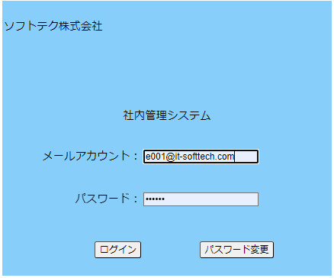

 | 雇用保険率テーブル画面表示

No.2枠用の年度
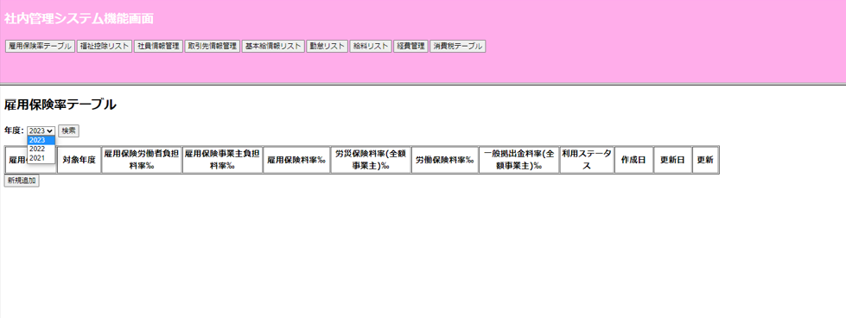
セレクトボックスから年度を画面へ表示

No.4更新
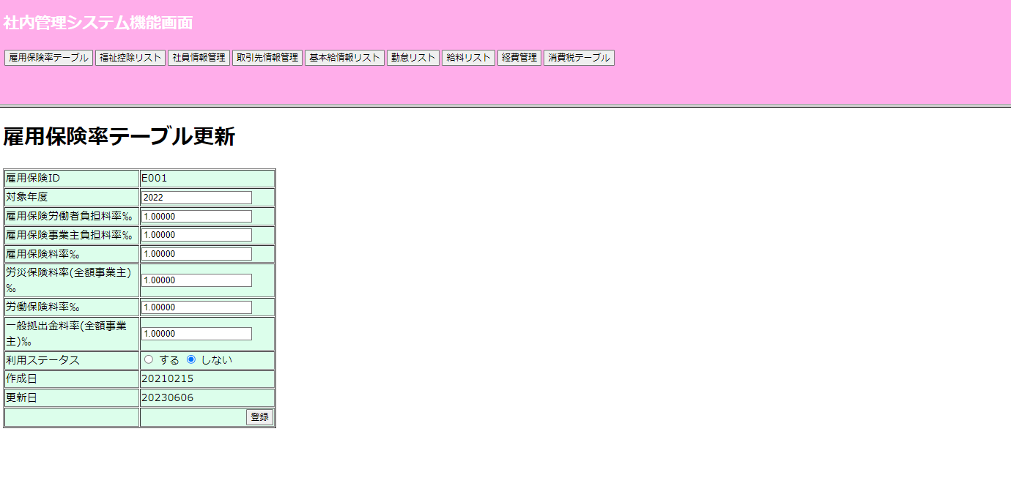
No.4更新

 |  | 年度リストから更新ボダンを押すと雇用保険ID値（例－E001) リスト が表示されます

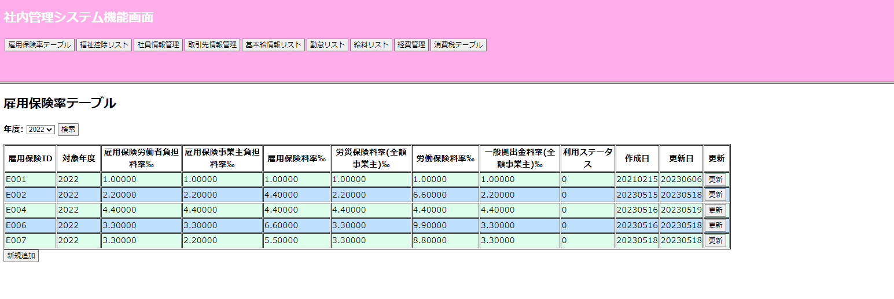

 | (E001)雇用保険ID値リストの雇用保険率テーブル更新画面です。

No.5対象年度
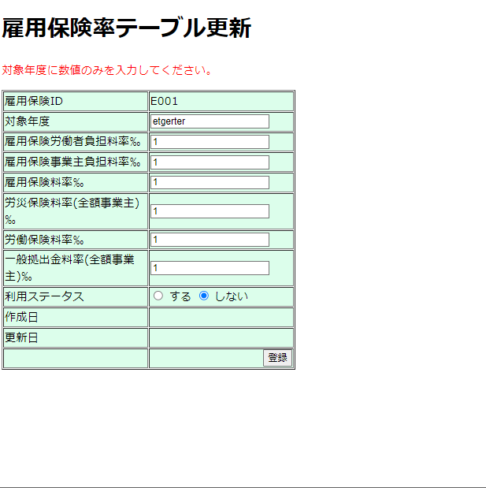
No.5対象年度

 | 更新の時対象年度が空白の場合“年度を入力してください。“のエラーメッセージが出ます。

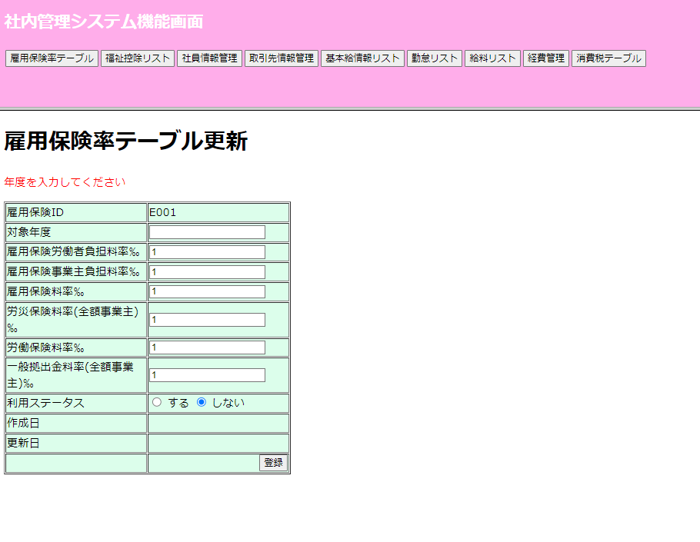

 | 年度に文字入力したの場合

No.6雇用保険労働者負担料率‰
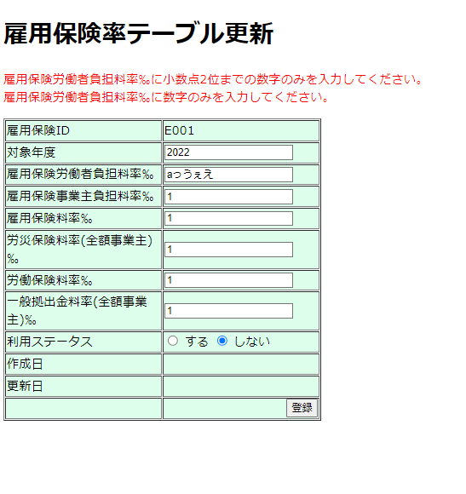
No.6雇用保険労働者負担料率‰

 | 更新の時雇用保険労働者負担料率‰が空白の場合
 | "雇用保険労働者負担料率‰を入力してください"
 | "雇用保険労働者負担料率‰に小数点2位までの数字のみを入力してください。"
 | "雇用保険労働者負担料率‰に数字のみを入力してください。" のエラーメッセージが出ます。

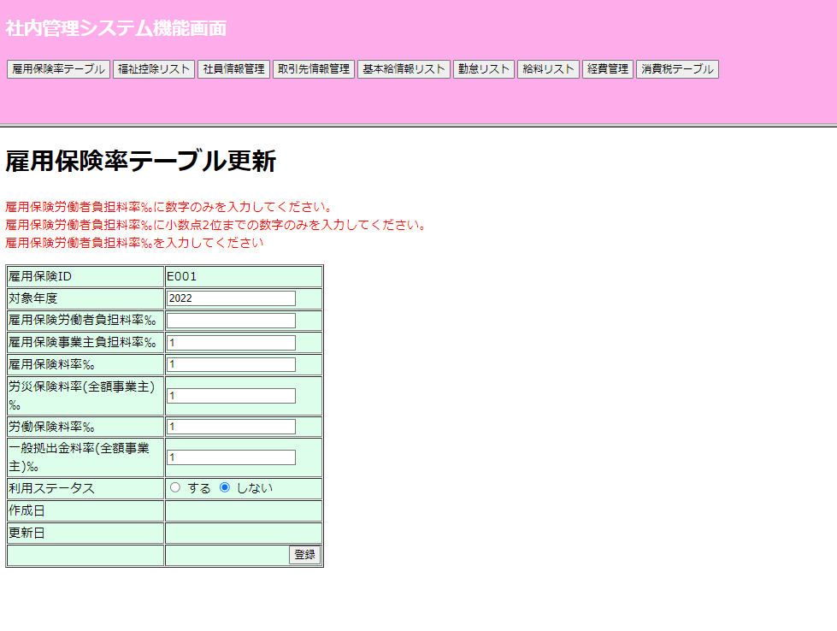

 | 雇用保険労働者負担料率‰ に文字入力したの場合

No.7雇用保険事業主負担料率‰
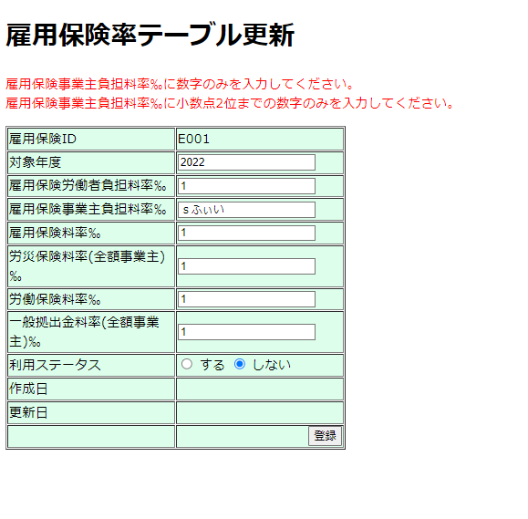
No.7雇用保険事業主負担料率‰

 | 更新の時雇用保険事業主負担料率‰が空白の場合
 | "雇用保険事業主負担料率‰を入力してください"
 | "雇用保険事業主負担料率‰に小数点2位までの数字のみを入力してください。"
 | "雇用保険事業主負担料率‰に数字のみを入力してください。" のエラーメッセージが出ます。

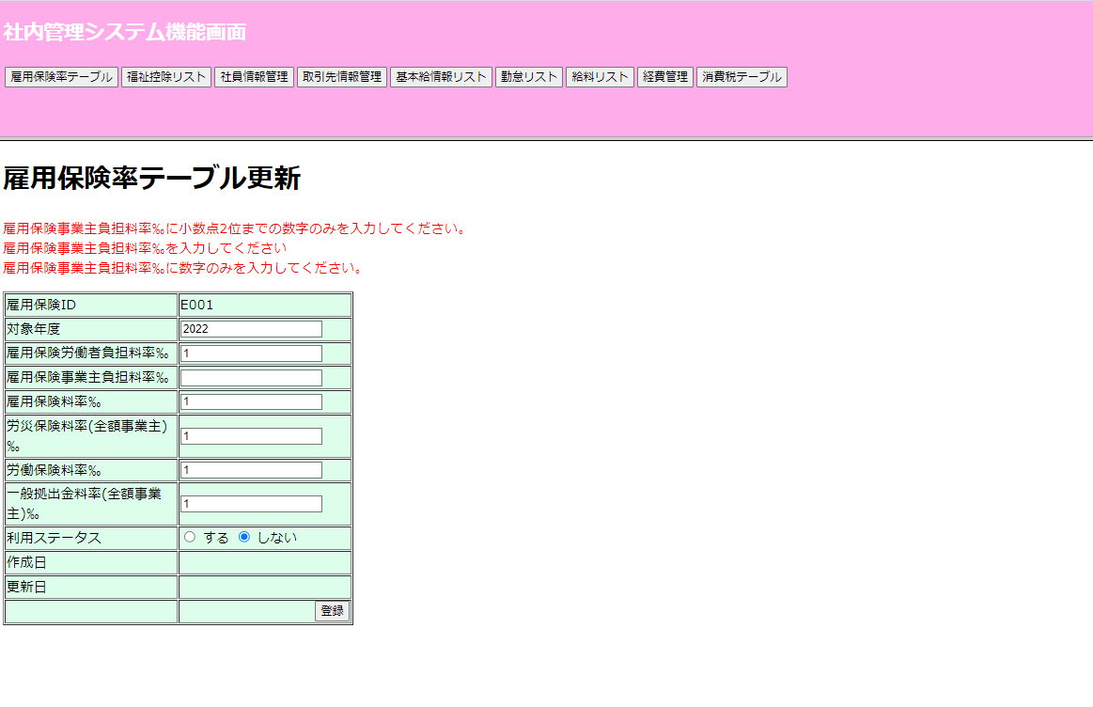

 | 雇用保険事業主負担料率‰に文字入力したの場合

No.8雇用保険料率‰
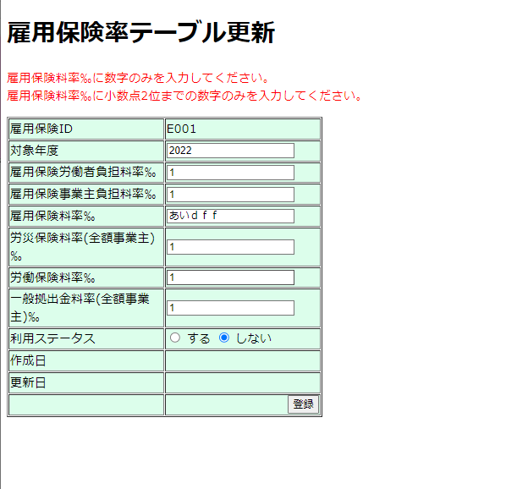
No.8雇用保険料率‰

 | 更新の時雇用保険料率‰が空白の場合
 | "雇用保険料率‰を入力してください"
 | "雇用保険料率‰に小数点2位までの数字のみを入力してください。"
 | "雇用保険料率‰に数字のみを入力してください。" のエラーメッセージが出ます。

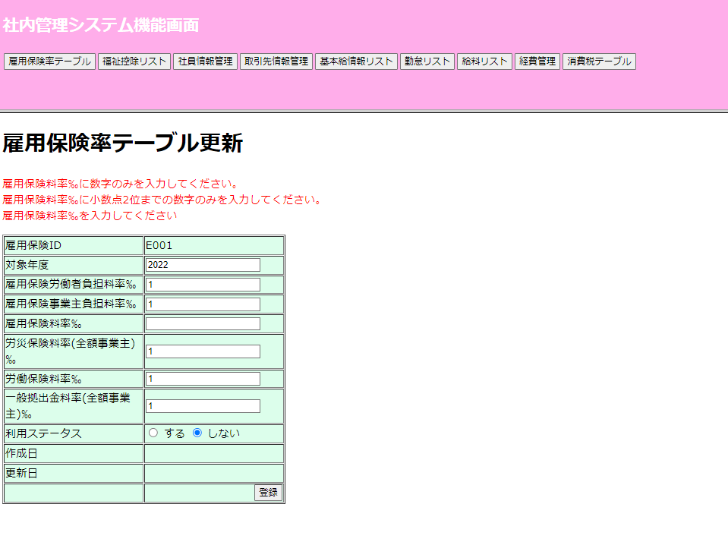

 | 雇用保険料率‰に文字入力したの場合

No.9労災保険料率(全額事業主)‰
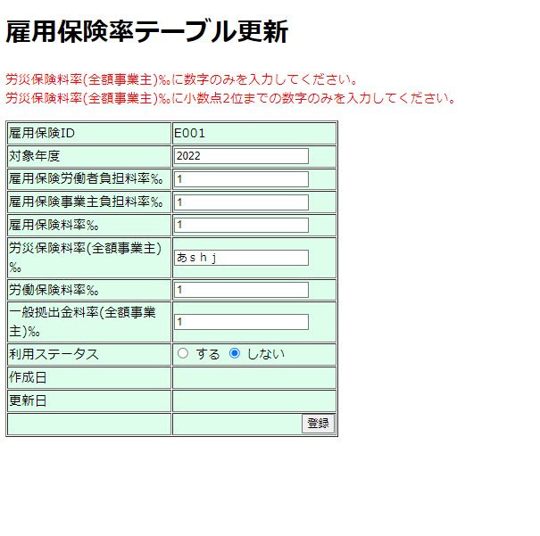
No.9労災保険料率(全額事業主)‰

 | 更新の時雇労災保険料率(全額事業主)‰が空白の場合
 | "労災保険料率(全額事業主)‰を入力してください"
 | "労災保険料率(全額事業主)‰に小数点2位までの数字のみを入力してください。"
 | "労災保険料率(全額事業主)‰に数字のみを入力してください。" のエラーメッセージが出ます。
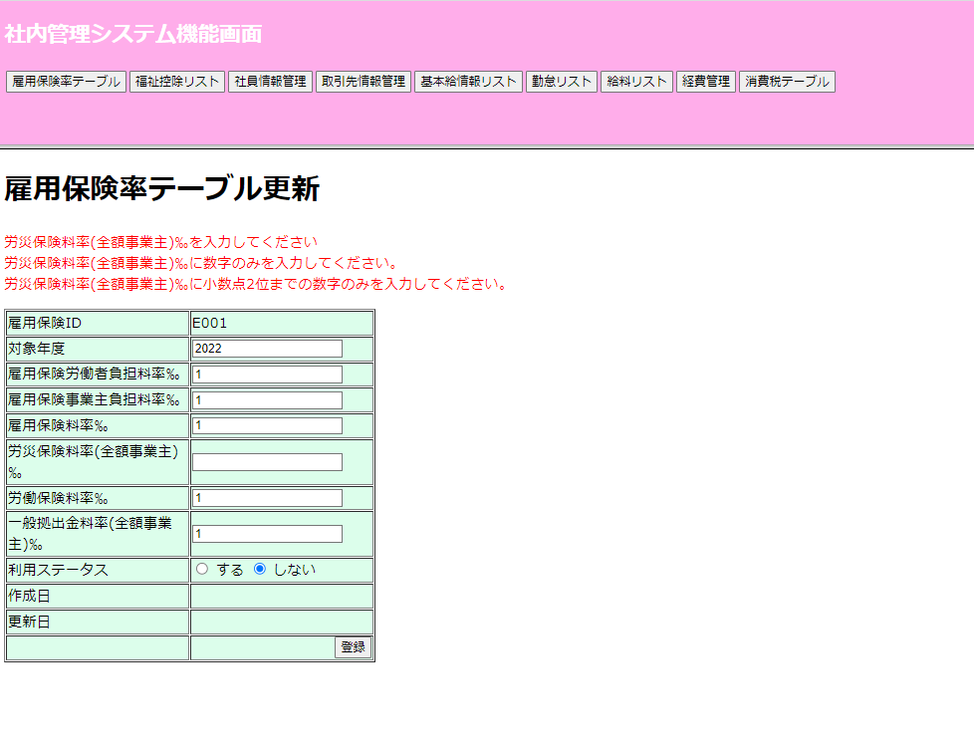

 | 労災保険料率(全額事業主)‰に文字入力したの場合

No.10労働保険料率‰
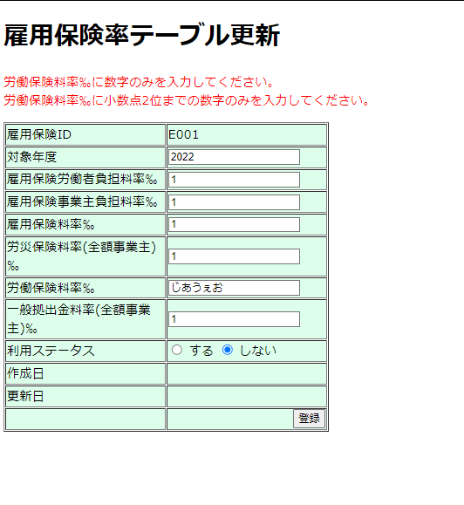
No.10労働保険料率‰

 | 更新の時労働保険料率‰が空白の場合
 | "労働保険料率‰を入力してください"
 | "労働保険料率‰に小数点2位までの数字のみを入力してください。"
 | "労働保険料率‰に数字のみを入力してください。" のエラーメッセージが出ます。
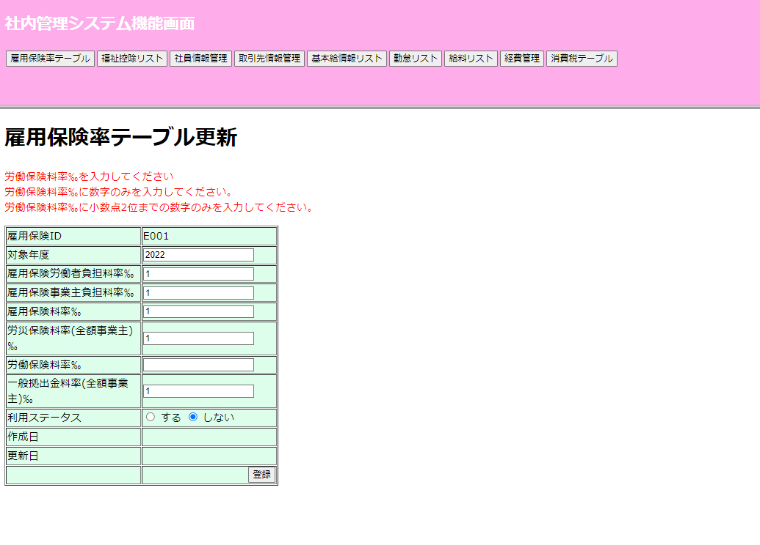

 | 労働保険料率‰に文字入力したの場合

No.11一般拠出金料率(全額事業主)‰
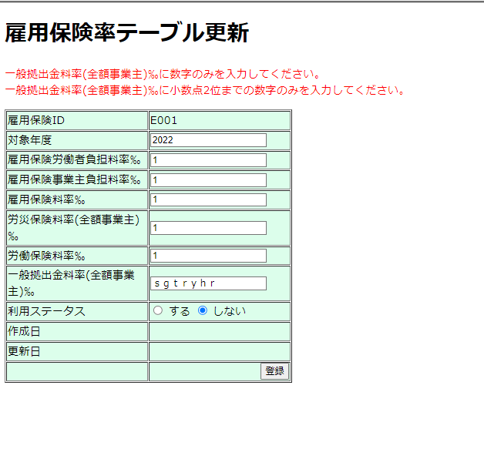
No.11一般拠出金料率(全額事業主)‰

 | 更新の時一般拠出金料率(全額事業主)‰が空白の場合
 | "一般拠出金料率(全額事業主)‰を入力してください"
 | "一般拠出金料率(全額事業主)‰に小数点2位までの数字のみを入力してください。"
 | "一般拠出金料率(全額事業主)‰に数字のみを入力してください。" のエラーメッセージが出ます。

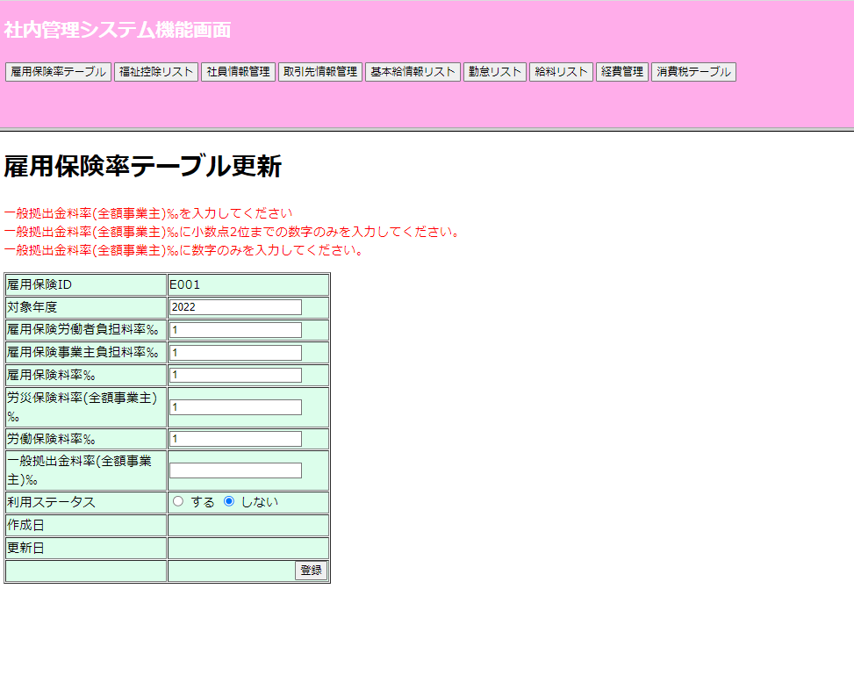

 | 一般拠出金料率(全額事業主)‰に文字入力したの場合

No.12新規追加
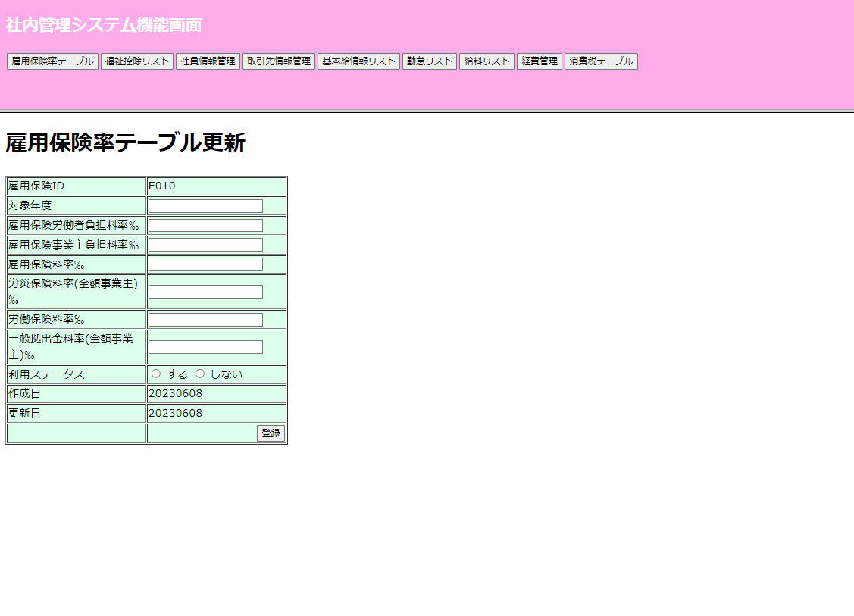
No.12新規追加

 | 新規追加ボダン押すとemplyinsrateIDを採番して新規追加の画面が表示します。

 | （例E010）雇用保険IDを採番して画面に渡された新規画面です。

No.13対象年度
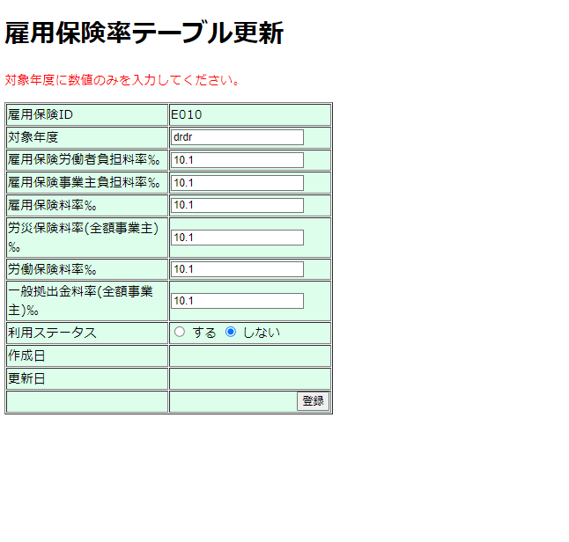
No.13対象年度

 | 新規追加の時対象年度が空白の場合“年度を入力してください。“のエラーメッセージが出ます。
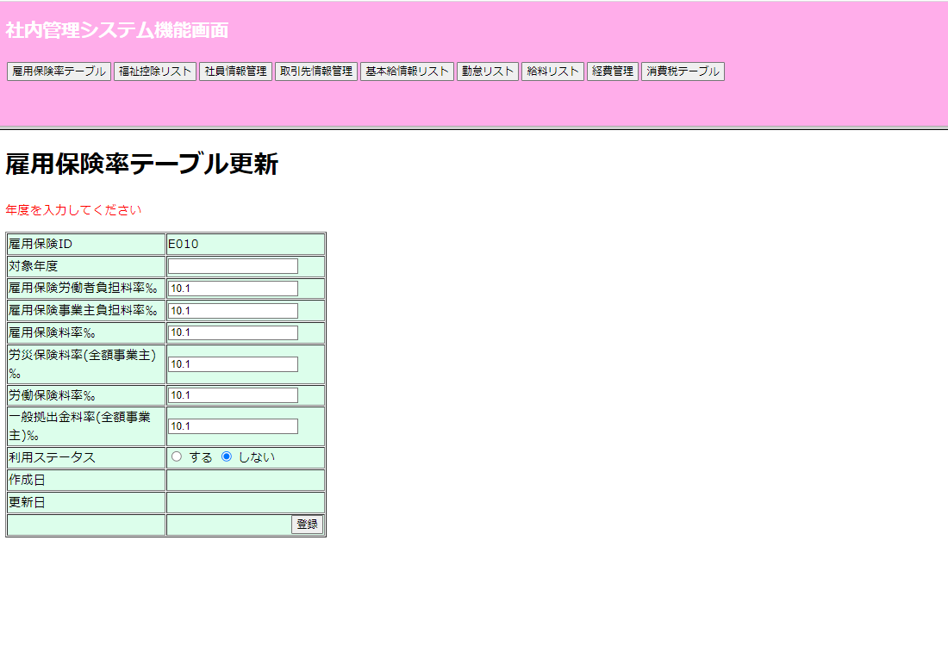

 | 対象年度に文字入力したの場合

No.14雇用保険労働者負担料率‰
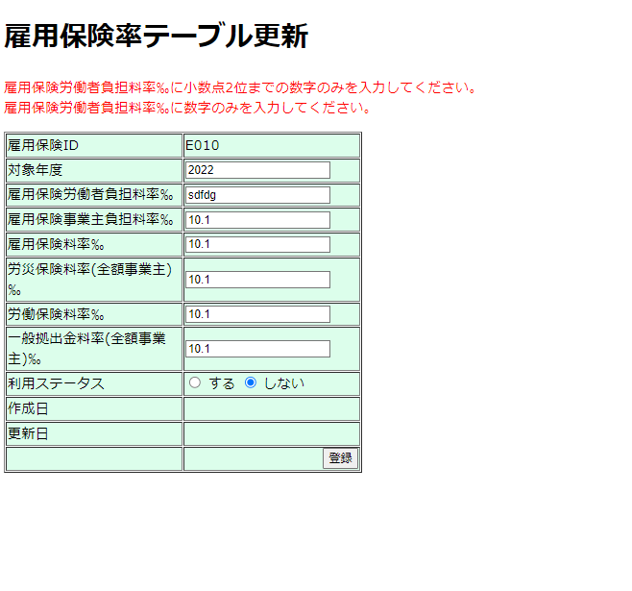
No.14雇用保険労働者負担料率‰

 | 新規追加の時雇用保険労働者負担料率‰が空白の場合
 | "雇用保険労働者負担料率‰を入力してください"
 | "雇用保険労働者負担料率‰に小数点2位までの数字のみを入力してください。"
 | "雇用保険労働者負担料率‰に数字のみを入力してください。" のエラーメッセージが出ます。
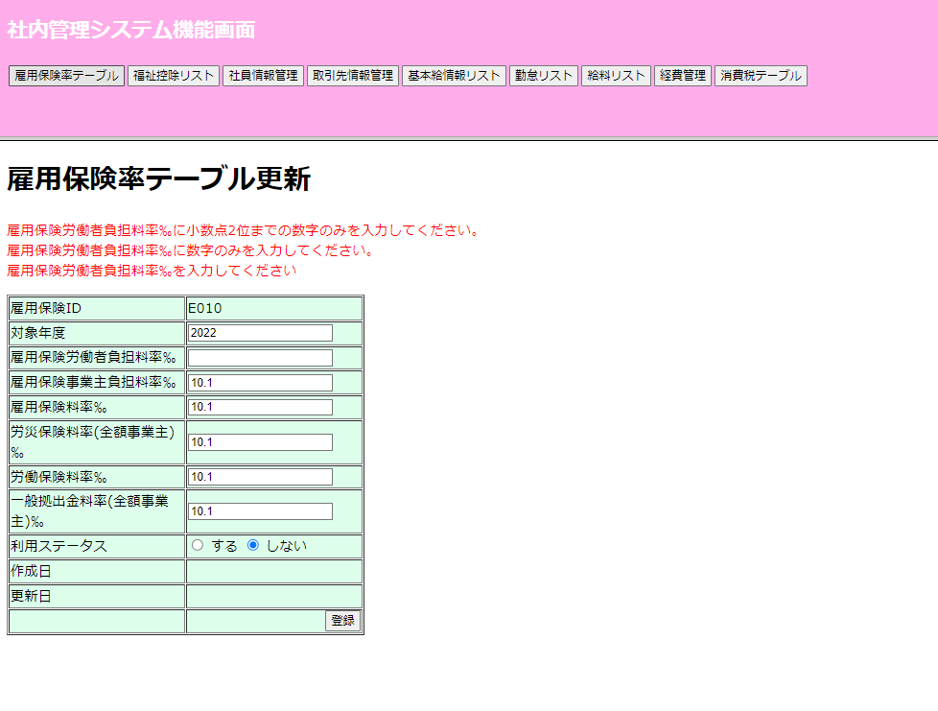

 | 雇用保険労働者負担料率‰に文字入力したの場合

No.15雇用保険事業主負担料率‰
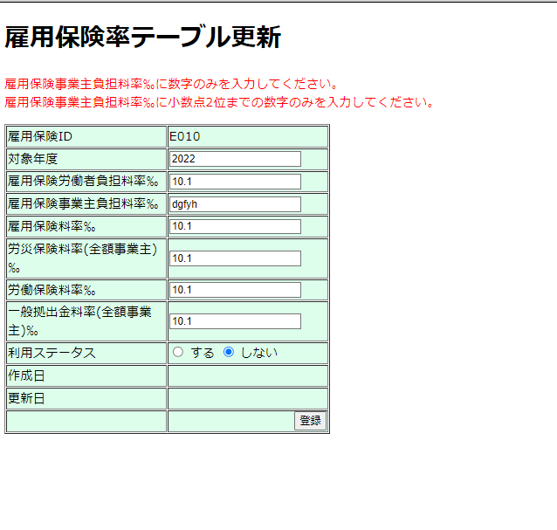
No.15雇用保険事業主負担料率‰

 | 新規追加の時雇用保険事業主負担料率‰が空白の場合
 | "雇用保険事業主負担料率‰を入力してください"
 | "雇用保険事業主負担料率‰に小数点2位までの数字のみを入力してください。"
 | "雇用保険事業主負担料率‰に数字のみを入力してください。" のエラーメッセージが出ます。

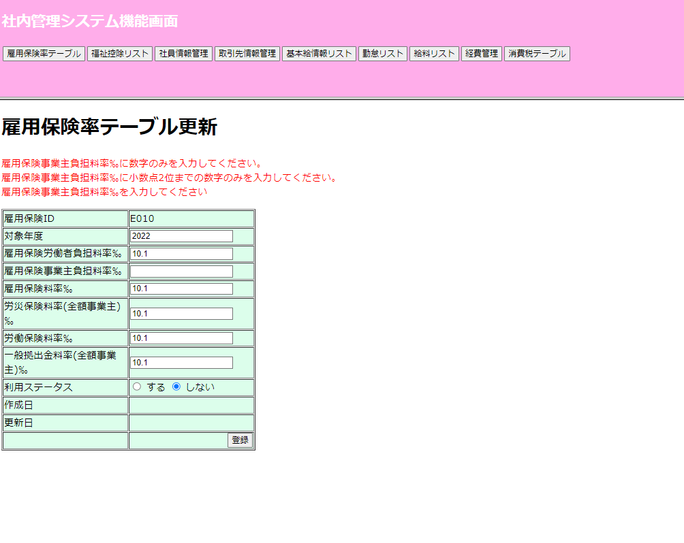

 | 雇用保険事業主負担料率‰に文字入力したの場合

No.16雇用保険料率‰
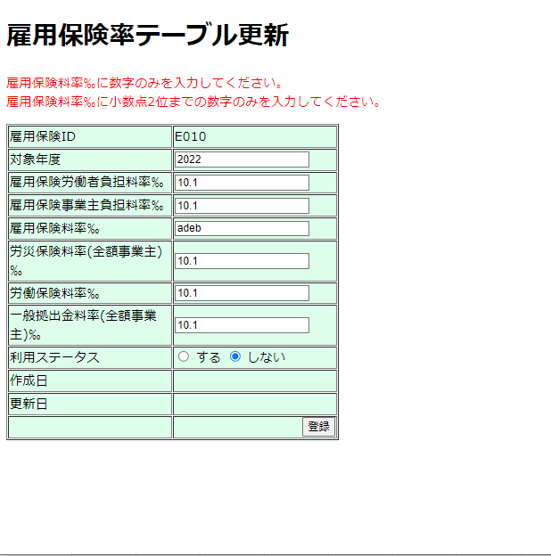
No.16雇用保険料率‰

 | 新規追加の時雇用保険料率‰が空白の場合
 | "雇用保険料率‰を入力してください"
 | "雇用保険料率‰に小数点2位までの数字のみを入力してください。"
 | "雇用保険料率‰に数字のみを入力してください。" のエラーメッセージが出ます。
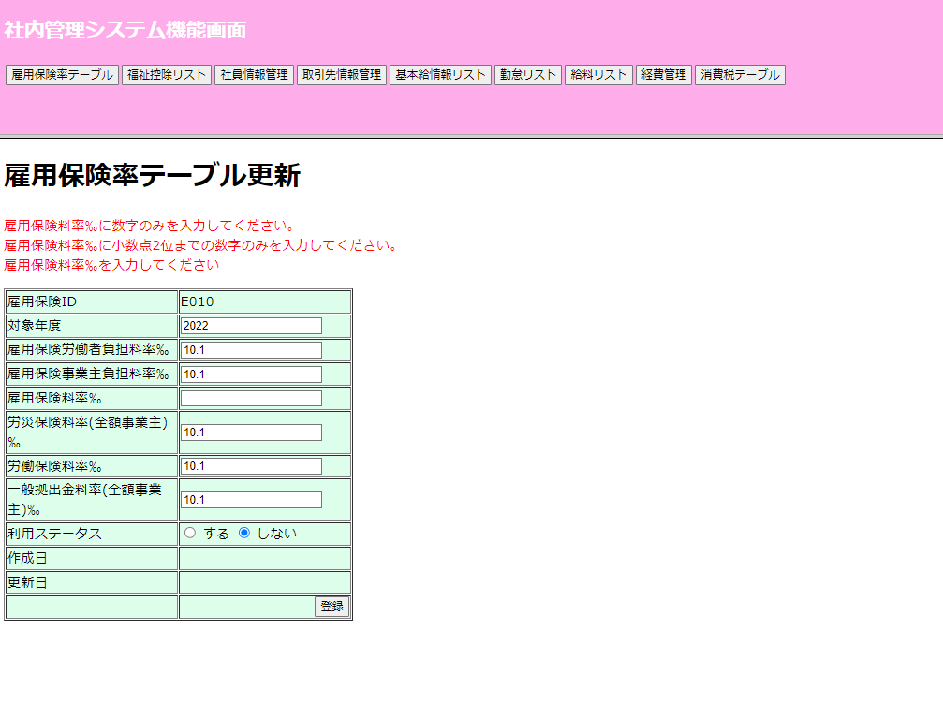

 | 雇用保険料率‰に文字入力したの場合

No.17労災保険料率(全額事業主)‰
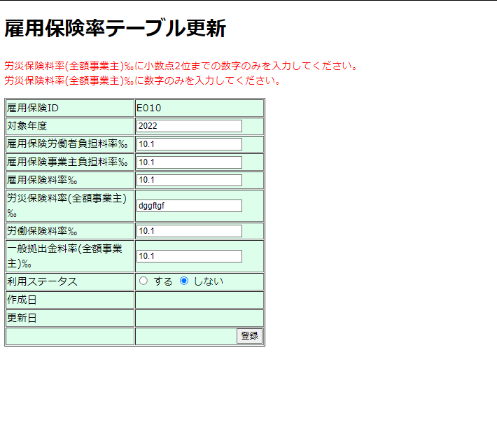
No.17労災保険料率(全額事業主)‰

 | 新規追加の時労災保険料率(全額事業主)‰が空白の場合
 | "労災保険料率(全額事業主)‰を入力してください"
 | "労災保険料率(全額事業主)‰に小数点2位までの数字のみを入力してください。"
 | "労災保険料率(全額事業主)‰に数字のみを入力してください。" のエラーメッセージが出ます。
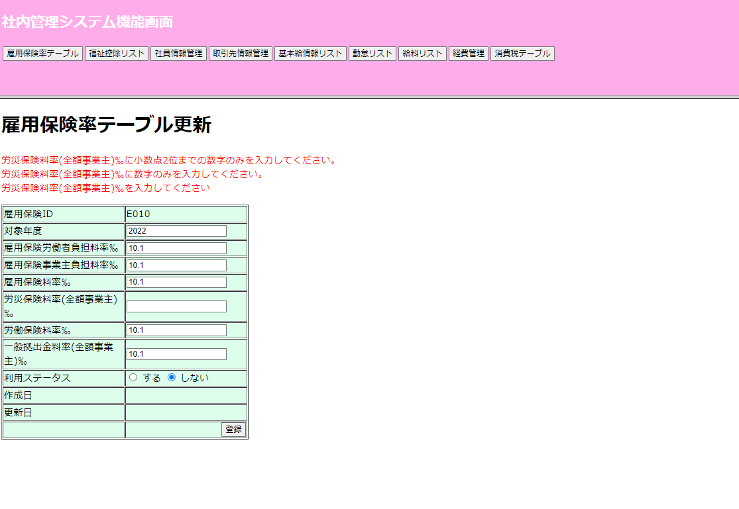

 | 労災保険料率(全額事業主)‰に文字入力したの場合

No.18労働保険料率‰
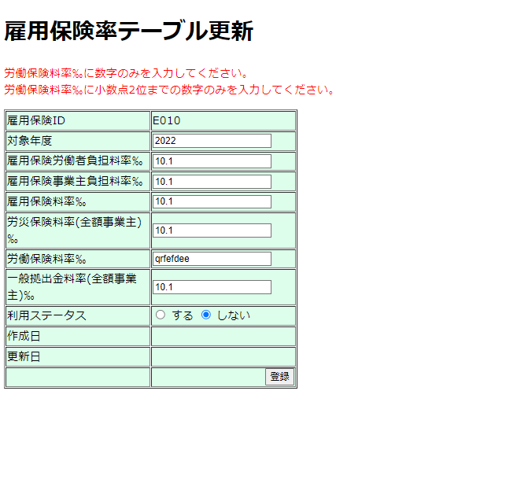
No.18労働保険料率‰

 | 新規追加の時労働保険料率‰が空白の場合
 | "労働保険料率‰を入力してください"
 | "労働保険料率‰に小数点2位までの数字のみを入力してください。"
 | "労働保険料率‰に数字のみを入力してください。" のエラーメッセージが出ます。

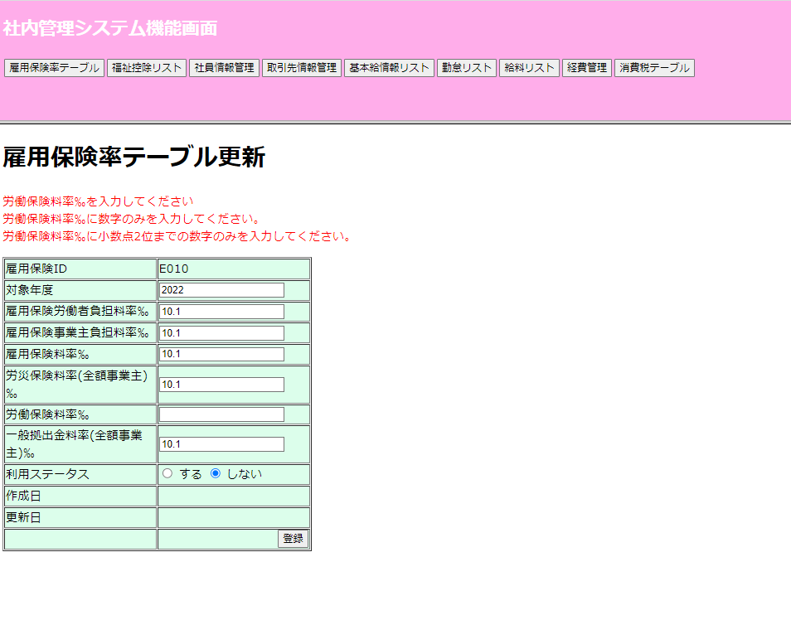

 | 労働保険料率‰に文字入力したの場合

No.19一般拠出金料率(全額事業主)‰
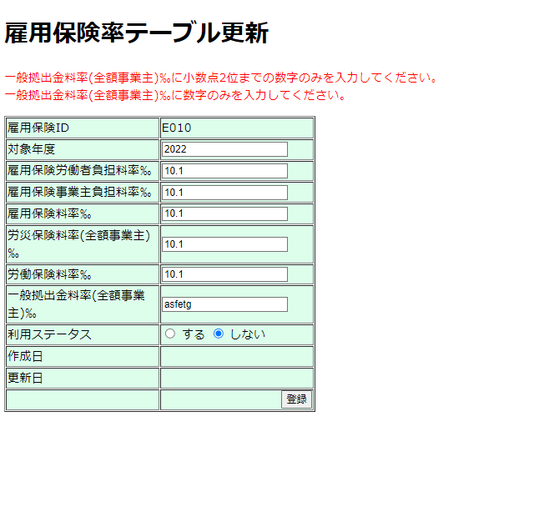
No.19一般拠出金料率(全額事業主)‰

 | 新規追加の時一般拠出金料率(全額事業主)‰が空白の場合
 | "一般拠出金料率(全額事業主)‰を入力してください"
 | "一般拠出金料率(全額事業主)‰に小数点2位までの数字のみを入力してください。"
 | "一般拠出金料率(全額事業主)‰に数字のみを入力してください。" のエラーメッセージが出ます。

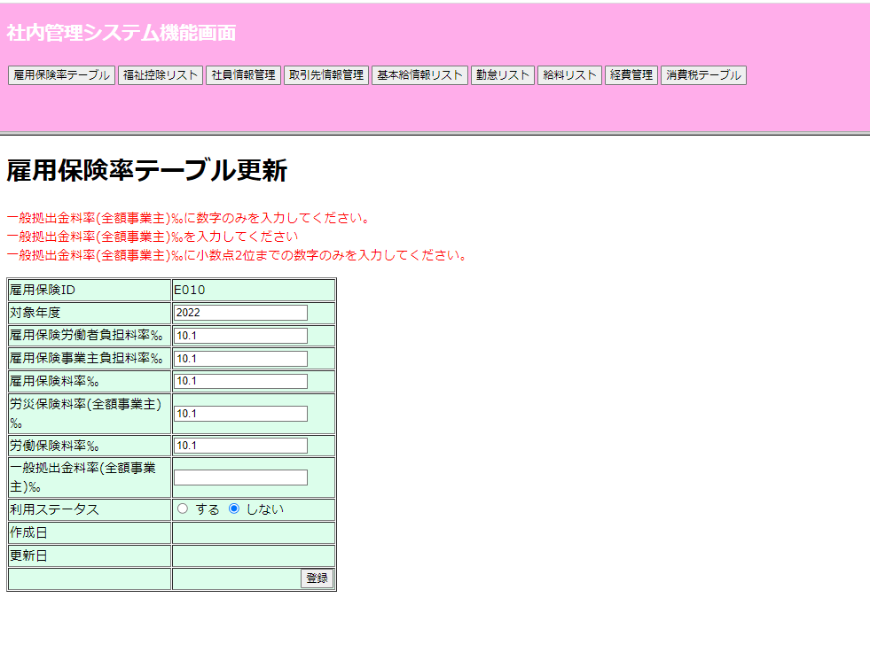

 | 一般拠出金料率(全額事業主)‰に文字入力したの場合

